Feuil1
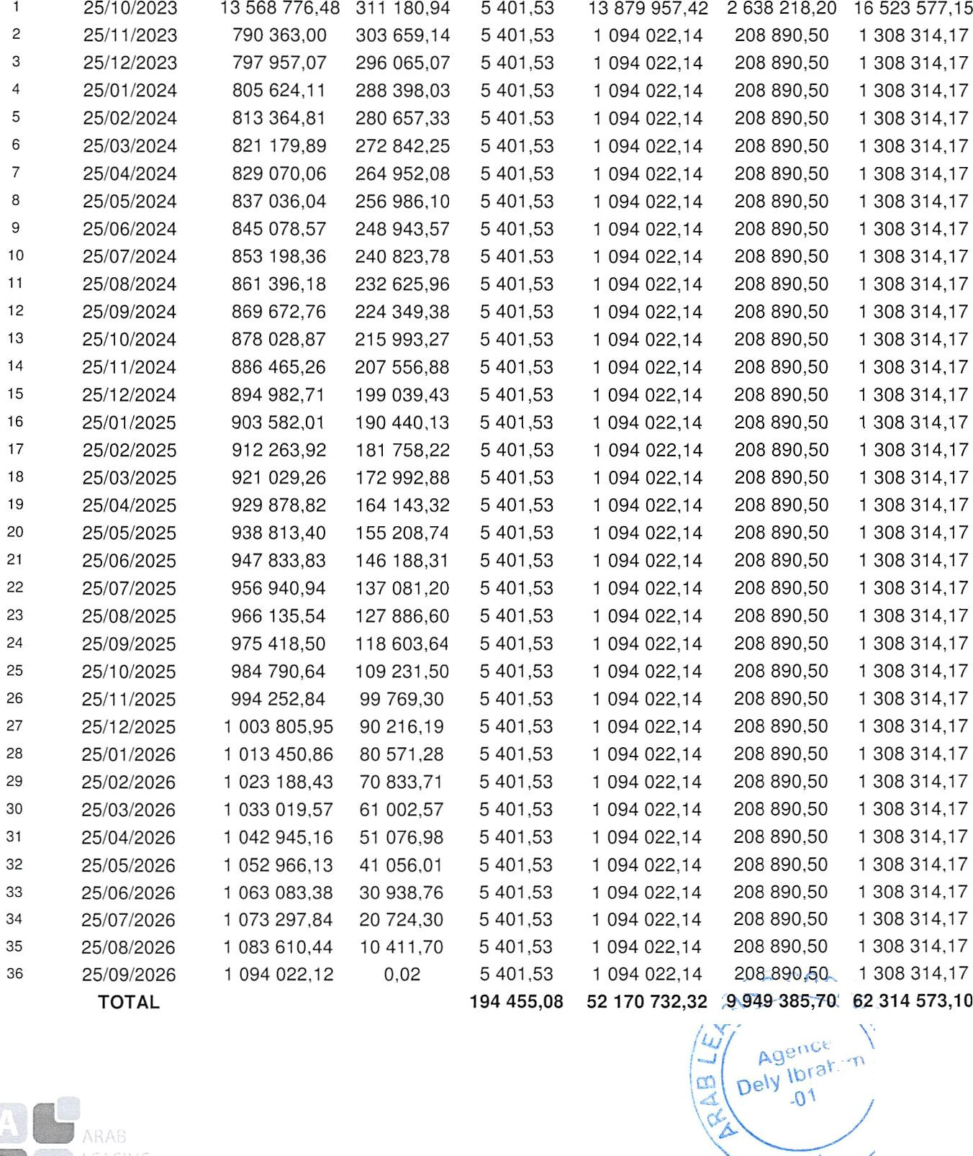
Loyer | Date d'échéance | Amor»ssemen t | Marge | Services HT | Loyer HT | TVA | Loyer TTC

